상품제안서
루오딘 LED 캠핑 랜턴 | 상품코드: F20396

 |  |  |  |  |  |  | 02-412-0044 | www.easy1.co.kr
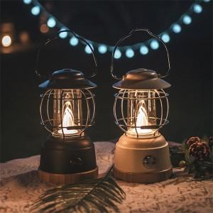 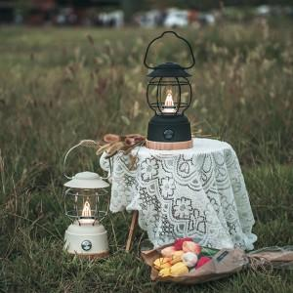 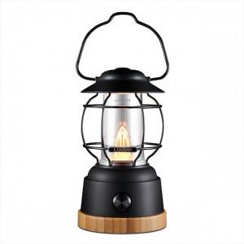

【상세/제작정보】 | 따뜻한 빛과 함께 잊지 못할 추억을 만들어줄 랜턴.

【인쇄/포장옵션】 | 실크 / 별도문의

【공급단가】 | 수량 | 50~ | 100~ | 300~ | 500~ | 1,000~
*VAT별도 | 단가 | 43,450원 | 41,360원 | 39,770원 | 38,180원 | 37,220원

【상품 URL】 | https://dev.easy1.co.kr:443/src/goods_detail.php?gdno=20396

